Лист1
На удаленном компе
1) Последовательное | 27090
2) Thread (2 потоков) | 13579
2) Thread (4 потоков) | 7299
2) Thread (6 потоков) | 5403
2) Thread (8 потоков) | 5171
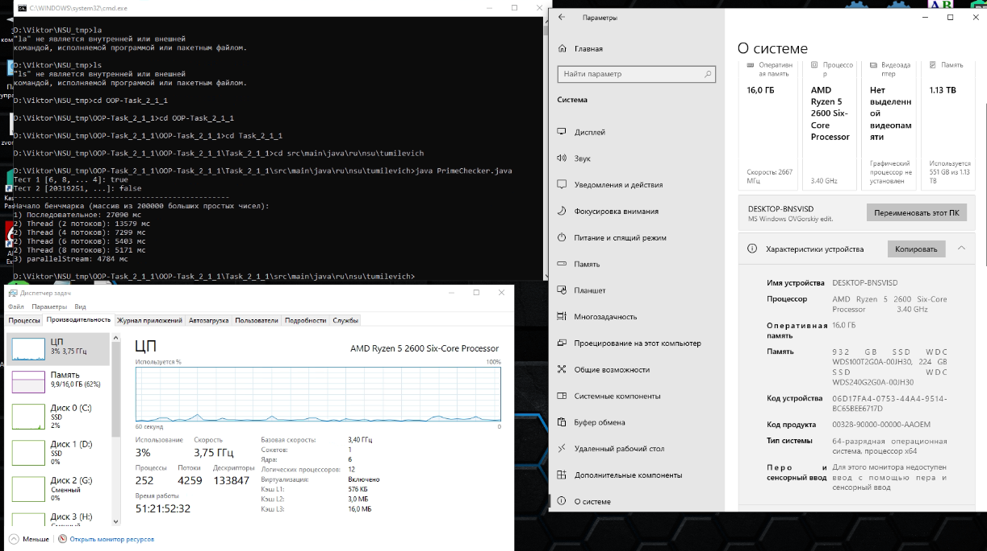
3) parallelStream | 4784

на моем компе 2020M pentium
1) Последовательноe | 27046
2) Thread (2 потоков) | 14622
2) Thread (4 потоков) | 14372
2) Thread (6 потоков) | 15452
2) Thread (8 потоков) | 14981
3) parallelStream | 14511

